상품제안서
삼성전자 USB 3.1 MUF-64BE3 | 상품코드: F26991

 |  |  |  |  |  |  | 02-412-0044 | www.easy1.co.kr
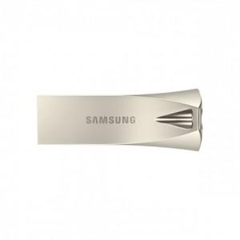

【상세/제작정보】 | 기본수량 미만 인쇄시 비용 추가.

【인쇄/포장옵션】 | 레이저 / 포장지포장

【공급단가】 | 수량 | 100~ | 300~ | 500~ | 1,000~ | 3,000~
*VAT별도 | 단가 | 17,960원 | 17,670원 | 17,240원 | 16,810원 | 16,520원

【상품 URL】 | https://dev.easy1.co.kr:443/src/goods_detail.php?gdno=26991

